2023年度 校友会未来人財育成奨励金成果報告書
2023年度校友会未来人財育成奨励金(団体支援)成果報告書

提出締切：2024年2月29日（木）17時まで
※本報告書は、成長支援型助成金・奨学金の広報以外でも学内・校友会の会議・企画・広報等で記載事項を公開することがあります。
 |  |  |  | 提出日 年 月 日
フリガナ
団体名
代表 | フリガナ |  |  | 学生証番号
 | 氏名 |  |  | 学部 / 回生 | 学部 |  | 回生
 | 携帯電話番号 |  |  | メールアドレス
教職員ｱﾄﾞﾊﾞｲｻﾞｰ （専任教職員） | 所属 |  |  | 氏名
 | ⇒巻末に教職員アドバイザーに記入して頂く欄があります。早めに依頼し、記入頂いた上で期日までに提出してください。
メンバー数（現時点） |  | 人 |  | 奨励金金額 | □15万円 □ 30万円 □ 50万円
活動の目標 ※願書に記入した目標

【1】 今年度団体での成長軌跡 ①取り組みの過程でどのようなことがありましたか。最終ページの入力例を参考に、グラフを作成してください。※別紙提出も可
(1)：目標達成（達成できていなくても可）までの過程で、どのような出来事（成功や失敗など）がありましたか。 出来事を時系列（横軸）でグラフに記入してください。その際の出来事をどのように感じたか、また団体の一体感がどのように 変化したかも併せて記入してください。※採用前の状況についても（申請前の活動、申請時など）記入してください。 (2)：団体が最も成長したと思うポイントに☆を書いてください。 |  |  |  |  |  |  |  | 【素材】コピーして使用してください。
【入力欄】 |  |  |  |  | ※作成例は右図を参照
採用
現在
＋ 組織の一体感 －
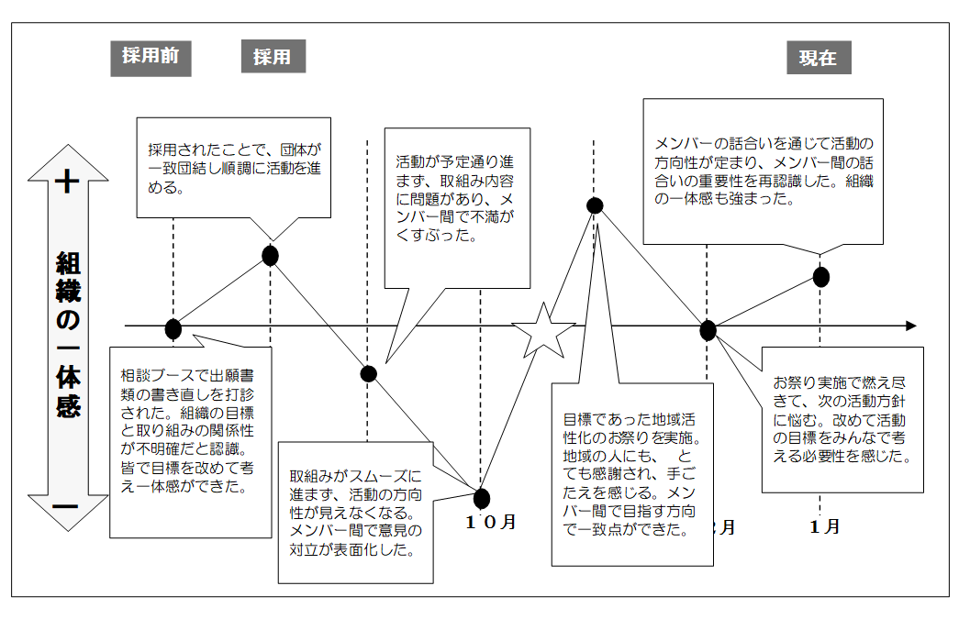
 |  |  |  |  |  |  |  | 【作成例】 ※グラフの下に時間軸を必ずいれてください

時間軸

2023年度の団体活動の成果について、以下の設問に回答してください。できるだけ具体的に、かつ第三者が見てわかりやすい表現で報告してください。
②グラフで書いた☆（団体が組織として最も成長したと思うポイント）の過程で学んだこと、気づいたことについて具体的に入力してください。

③今年度の活動を通して、団体としてどのような発展がありましたか？（複数年活動している団体は、過年度での到達点を踏まえて）

④団体としてどのような反省点、課題がありましたか？その原因として考えられること、課題解決に向けて取り組んだこと（取組中も含む）について具体的に入力してください。

⑤メンバーはそれぞれ、どのように成長しましたか？どんな経験（失敗体験含む）を通して何を学び、どんな力が身についたのか・伸ばせたのか、を個別具体的に入力してください。

⑥活動を通じて、正課の学びにどのような関連や相互作用がありましたか？

【2】 目標と計画について 次の項目で最も当てはまる番号を□欄に入力し、その理由を入力してください。
①団体目標はどの程度達成できましたか。 1. 達成できた 2. ほぼ達成できた 3. 達成できなかった
 | 理由:
②活動計画は目標を達成する上で、適切なものになっていましたか。 1. 適切だった 2. ほぼ適切であった 3. 適切でなかった
 | 理由:
③メンバー同士で活動目標を共有できていましたか。 1. 共有できていた 2. ほぼ共有できていた 3. 共有できていなかった
 | 理由:
④目標実現のためにメンバー同士互いに役割分担ができましたか。 1. できた 2. ほぼできた 3. できなかった
 | 理由:
⑤メンバー同士で相互に学び、高め合う関係が構築できましたか。 1. できた 2. ほぼできた 3. できなかった
 | 理由:
【3】団体が形成した力について 5段階で評価し、受給前・後でそれぞれに当てはまる番号を□欄に入力し、その理由を入力してください。 5段階評価：低【 1 2 3 4 5 】高
①目標達成のための実行力、団体の主体性
 |  | 受給前 |  |  | 受給後
理由:
②計画力・課題を発見する力
 |  | 受給前 |  |  | 受給後
理由:
③チームワーク
 |  | 受給前 |  |  | 受給後
理由:
【4】団体の今後について ①今回得た経験を今後の団体の活動にどのように活かしていきたいですか？

②メンバーはそれぞれ、今後どんな経験をしてどんな力を伸ばしたいと考えていますか？

【5】2024年度の活動について ①2024年度に継続して活動を予定している団体は、来年度の代表予定者を入力してください（4月以降に団体へ連絡する際は以下の方に行います）※提出時に未定の場合は、現時点の代表者の連絡先・新代表が決まる時期を入力のうえ、決まり次第報告すること。
氏名 |  |  | 学部 |  |  | 回生
役職名 |  |  | 学生証番号 |  |  | 携帯番号
② 来年度以降の活動計画・希望（次の項目で当てはまる番号を□欄に入力し、その理由を（ ）に具体的に入力してください。複数選択可）
1. 現在と同様に活動 2. 学友会登録団体として活動 3. 学内の別制度の団体として活動（ ）
4．外部資金を獲得して独立した団体として活動 ５.24年度の団体としては活動しない
6．その他（ ）

 | 理由:
1を選択した団体のみ回答してください。 24年度も本奨励金に応募予定の団体には、継続活動の意思と、24年4～7月期の具体的な活動計画を確認することで、24年度採択前までの期間でも特別に支援（施設貸与、新歓期間での部員募集活動含む）を行います。継続活動を予定している団体は必ず入力してください。※この特別対応は24年度次期奨学金制度での採択結果通知日まで
2024年度校友会未来人財育成奨励金(団体支援)採択前までの具体的な活動計画
2024年4月：
2024年5月：
2024年6月：
2024年7月：
③ 次年度活動予定の団体は、今後どのような団体にしていきたいと考えているか、継続することでどのような発展があると考えているか入力しください。

【6】今後の支援や体制を検討するにあたり、コロナ禍におけるみなさんの活動において、困ったことについて教えてください。

【7】推薦者による講評 ※HPには掲載しません
推薦教職員 氏名 |  |  |  |  | 推薦教職員各位： 当団体の上記報告を受け、講評をお願いします。
講評・コメント入力欄：

※その他、各自団体でまとめた活動報告や総括があれば添付してください。 ※成長支援型奨学金・助成金の広報や成果報告の範囲内で、記載事項を以下のHPに掲載します（個人情報は除く）。 【奨学金・助成金制度活動報告】 URL：http://www.ritsumei.ac.jp/scholarship/activity/

